ショートカットキー②
⑤Ctrl + 1(表示形式）

日付 | 売上
2024-11-10 | ¥2,000
2024-11-11 | ¥1,000
2024-11-12 | ¥800
2024-11-13 | ¥5,000
2024-11-14 | ¥3,000

⑥Shift + マウス（セル範囲移動）
日付 | 商品名 | 売上
2024-11-10 | A | 2000
2024-11-11 | B | 1000
2024-11-12 | C | 800
2024-11-13 | D | 5000
2024-11-14 | E | 3000

⑦Ctrl ＋G（ジャンプ）、Ctrl + Enter（選択セルへ一括入力）
日付 | 売上 | 商品名
2024-11-10 | 2000 | A
2024-11-11 | - | B
2024-11-12 | 800 | -
2024-11-13 | 5000 | D
2024-11-14 | - | E

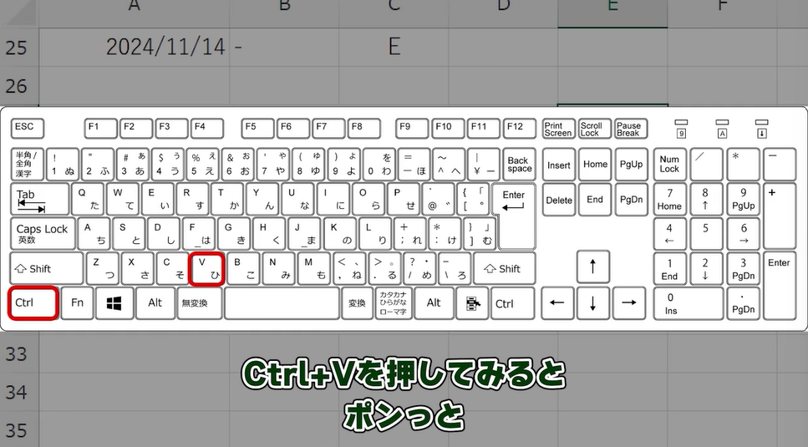
⑧Win + Shift + S（部分スクショ）

⑨Win + ←（画面半分表示）

⑩Ctrl + PageUP（またはPageDown)

グラフ化
売上日 | 商品名 | 個数 | 売上 | 商品名 | 売上
2024-11-01 | Tシャツ | 30 | 20000 | Tシャツ | ¥40,000
2024-11-02 | ヘッドホン | 20 | 104000 | ヘッドホン | ¥192,000
2024-11-03 | チョコレート | 25 | 4000 | チョコレート | ¥10,500
2024-11-04 | ボールペン | 13 | 1500 | ボールペン | ¥2,400
2024-11-05 | ランニングシューズ | 14 | 144000 | ランニングシューズ | ¥312,000
2024-11-06 | Tシャツ | 28 | 20000
2024-11-07 | ボールペン | 18 | 900
2024-11-08 | ランニングシューズ | 30 | 168000
2024-11-09 | ヘッドホン | 15 | 88000
2024-11-10 | チョコレート | 18 | 6500

